Hoja1
2023-08-25 14:35:51

LA PAZ 28 - HAEDO 4460-2005
BUENOS AIRES luquearti@gmail.com
____________________________________________________________________________________
"BISAGRA PESTAÑA”
“Regulable”
“ 50 mm."

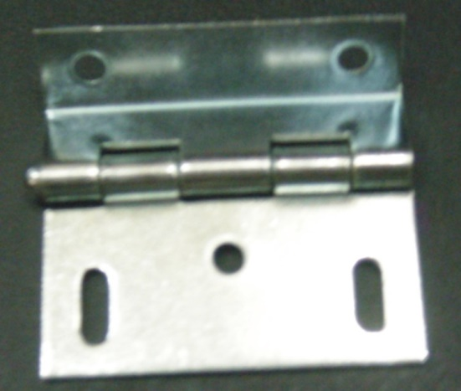
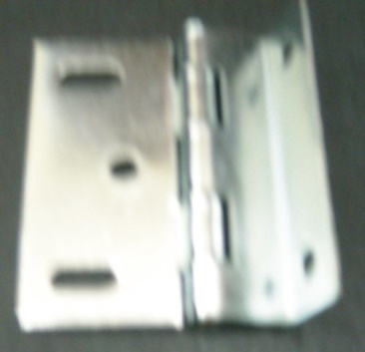

COD. | DESCRIPCION | PRECIO
B-545 | Bisagra doble PESTAÑA Hº Zincado
B-546 | Bisagra PESTAÑA 50mm. REGISTRABLE | 122.539

 | ENVASE: Bolsa x 40 unidades

